상품제안서
프리미엄 자개볼펜 | 상품코드: S17250

 |  |  |  |  |  |  | 02-713-8555 | www.synergygift.co.kr
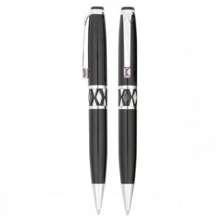

【상세/제작정보】 | 레이저인쇄1도포함

【인쇄/포장옵션】 | 레이저 / 포장지포장

【공급단가】 | 수량 | 100~ | 300~ | 500~ | 1,000~ | 3,000~
*VAT별도 | 단가 | 5,910원 | 5,590원 | 5,320원 | 5,180원 | 5,090원

【상품 URL】 | https://www.synergygift.co.kr:443/src/goods_detail.php?gdno=3796

